grain size analysis
* grain-size distribution of bed material (2013) _ Grab Sampler(60L) / grid sampling(Hack_1947)

* particle size distribution of suspended sediment (2013)_Laser Diffraction |  |  |  |  |  |  |  |  | * grain-size distribution of bed material (2013)_Sieve

No | particle size distribution of suspended sediment (%) |  |  |  |  |  |  |  | particle size time | D10 | D30 | D35 | D60 | D65 | 균등계수 Coefficient of uniformity (Cu) | 곡률계수 Coefficient of curvature (Cg)
 | range (mm) |  |  |  |  |  |  |  | 홍수전 (before the flood) | 0.47 | 0.66 | 0.72 | 0.93 | 0.98 | 1.96 | 1.00
 | 0.0020~ | 0.063~ | 0.126~ | 0.26~ | 0.51~ | 1.1~ | 2.1~ | 4.1~ | 홍수후(after the flood ) | 0.48 | 0.71 | 0.75 | 1.16 | 1.40 | 2.44 | 0.91
 | 0.062 | 0.125 | 0.25 | 0.5 | 1 | 2 | 4 | 8 | 평균 (mean) | 0.48 | 0.69 | 0.74 | 1.05 | 1.19 | 2.20 | 0.96
1 | 92.43 | 3.94 | 0.1 | 0.02 | 0 | 0 | 0 | 0 | particle size time | D5 | D10 | D15 | D20 | D25 | D30 | D35 | D40 | D45 | D50 | D55 | D60 | D65 | D70 | D75 | D80 | D85 | D90 | D95 | D100
2 | 87.93 | 6.04 | 1.41 | 0.11 | 0 | 0 | 0 | 0 | 홍수전 (before the flood) | 0.33 | 0.47 | 0.54 | 0.58 | 0.63 | 0.66 | 0.72 | 0.75 | 0.80 | 0.85 | 0.88 | 0.93 | 0.98 | 1.16 | 1.45 | 1.76 | 2.15 | 2.87 | 3.60 | 16.00
3 | 88.69 | 5.58 | 1.19 | 0.09 | 0 | 0 | 0 | 0 | 홍수후 (after the flood ) | 0.34 | 0.48 | 0.54 | 0.59 | 0.65 | 0.71 | 0.75 | 0.81 | 0.86 | 0.92 | 0.97 | 1.16 | 1.40 | 1.64 | 1.87 | 2.25 | 2.76 | 3.35 | 3.85 | 16.00
4 | 87.16 | 5.59 | 1.56 | 0.24 | 0.06 | 0 | 0 | 0 | 평균 (mean) | 0.34 | 0.48 | 0.54 | 0.59 | 0.64 | 0.69 | 0.74 | 0.78 | 0.83 | 0.88 | 0.93 | 1.05 | 1.19 | 1.40 | 1.66 | 2.01 | 2.45 | 3.11 | 3.73 | 16.00
5 | 86.91 | 6.65 | 1.45 | 0.09 | 0 | 0 | 0 | 0
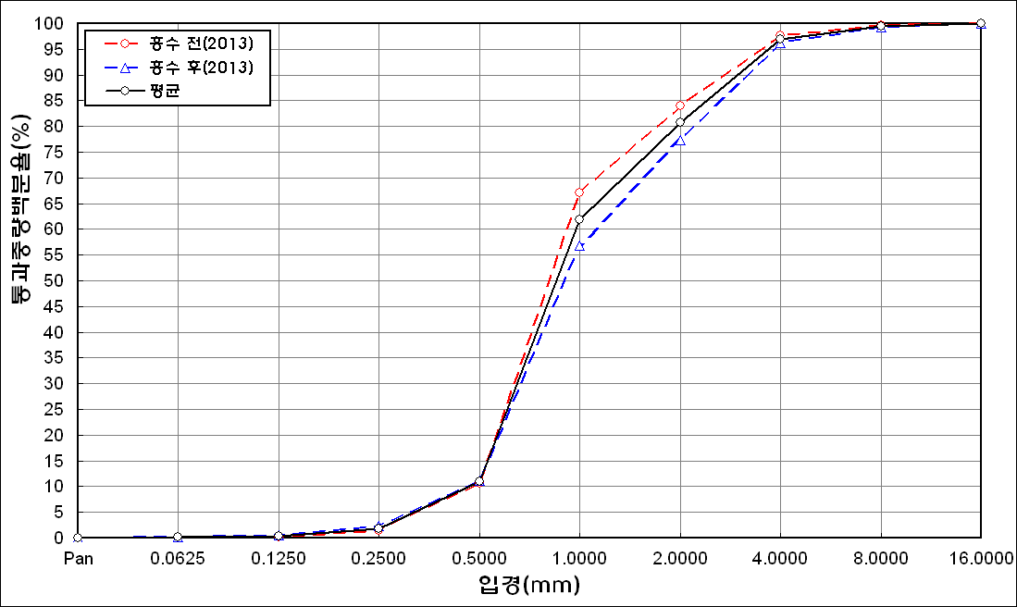
before the flood (2013)
after the flood (2013)
mean
percent passing(%)
particle size (mm)
6 | 88.56 | 6.1 | 1.43 | 0.01 | 0 | 0 | 0 | 0
7 | 89.92 | 5.15 | 0.5 | 0.01 | 0.02 | 0.18 | 0.1 | 0
8 | 84.98 | 7.32 | 2.61 | 0.2 | 0.01 | 0 | 0 | 0
9 | 85.52 | 6.89 | 2.2 | 0.3 | 0.05 | 0 | 0 | 0
10 | 86.14 | 6.41 | 1.85 | 0.22 | 0.04 | 0 | 0 | 0
11 | 86.99 | 6.56 | 1.85 | 0.25 | 0.17 | 0.05 | 0.03 | 0
12 | 87.85 | 6.43 | 1.47 | 0.09 | 0 | 0 | 0 | 0
13 | 82.57 | 5.28 | 2 | 0.14 | 0 | 0 | 0 | 0
14 | 82.05 | 5.79 | 2.2 | 0.15 | 0 | 0 | 0 | 0
15 | 80.97 | 5.9 | 2.42 | 0.31 | 0.02 | 0 | 0 | 0
16 | 82.27 | 5.99 | 2.4 | 0.27 | 0 | 0 | 0 | 0
17 | 85.45 | 5.96 | 1.51 | 0.23 | 0.05 | 0 | 0 | 0
18 | 91.04 | 5.2 | 0.46 | 0.01 | 0 | 0 | 0 | 0
19 | 86.25 | 8.17 | 2.84 | 0.12 | 0 | 0 | 0 | 0
20 | 90.47 | 5.07 | 0.88 | 0.06 | 0 | 0 | 0 | 0
mean | 86.71 | 6 | 1.62 | 0.15 | 0.02 | 0.01 | 0.01 | 0

* grain-size distribution of bed material (2014) _ Grab Sampler(60L) / grid sampling(Hack_1947)

* particle size distribution of suspended sediment (2014)_Laser Diffraction
 |  |  |  |  |  |  |  |  | * grain-size distribution of bed material (2014)_Sieve
No | particle size distribution of suspended sediment (%)
 | range (mm) |  |  |  |  |  |  |  | particle size time | D10 | D30 | D35 | D60 | D65 | 균등계수 Coefficient of uniformity (Cu) | 곡률계수 Coefficient of curvature (Cg)
 | 0.0020~ | 0.063~ | 0.126~ | 0.26~ | 0.51~ | 1.1~ | 2.1~ | 4.1~ | 홍수전 (before the flood) | 0.43 | 0.84 | 0.98 | 1.67 | 1.84 | 3.88 | 0.98
 | 0.062 | 0.125 | 0.25 | 0.5 | 1 | 2 | 4 | 8 | 홍수후(after the flood ) | 0.52 | 1.01 | 1.14 | 2.23 | 2.58 | 4.29 | 0.88
1 | 82 | 7.34 | 2.68 | 1.32 | 2.04 | 1.74 | 0.72 | 0 | 평균 (mean) | 0.48 | 0.93 | 1.06 | 1.95 | 2.21 | 4.11 | 0.92
2 | 89.77 | 5.77 | 0.78 | 0.12 | 0.02 | 0 | 0 | 0 | particle size time | D5 | D10 | D15 | D20 | D25 | D30 | D35 | D40 | D45 | D50 | D55 | D60 | D65 | D70 | D75 | D80 | D85 | D90 | D95 | D100
3 | 89.42 | 5.08 | 1.45 | 0.34 | 0.02 | 0 | 0 | 0 | 홍수전 (before the flood) | 0.30 | 0.43 | 0.50 | 0.64 | 0.77 | 0.84 | 0.98 | 1.05 | 1.11 | 1.18 | 1.51 | 1.67 | 1.84 | 2.00 | 2.60 | 3.00 | 3.40 | 3.80 | 6.40 | 19.00
4 | 86.94 | 8.67 | 1.77 | 0.41 | 0.01 | 0 | 0 | 0 | 홍수후 (after the flood ) | 0.34 | 0.52 | 0.66 | 0.77 | 0.89 | 1.01 | 1.14 | 1.32 | 1.53 | 1.73 | 1.91 | 2.23 | 2.58 | 2.81 | 3.11 | 3.37 | 3.69 | 3.93 | 6.06 | 16.00
5 | 87.48 | 5.14 | 1.24 | 0.19 | 0 | 0 | 0 | 0 | 평균 (mean) | 0.32 | 0.48 | 0.58 | 0.71 | 0.83 | 0.93 | 1.06 | 1.19 | 1.32 | 1.46 | 1.71 | 1.95 | 2.21 | 2.41 | 2.86 | 3.19 | 3.55 | 3.87 | 6.23 | 17.50
before the flood (2014)
after the flood (2014)
mean
percent passing(%)
particle size (mm)
6 | 87.3 | 5.91 | 1.63 | 0.21 | 0.01 | 0 | 0 | 0
7 | 87.88 | 7.85 | 1.55 | 0.05 | 0 | 0 | 0 | 0
8 | 90.02 | 6.98 | 0.94 | 0.04 | 0 | 0 | 0 | 0
9 | 88.93 | 7.77 | 1.03 | 0.09 | 0 | 0 | 0 | 0
mean | 87.75 | 6.72 | 1.45 | 0.31 | 0.23 | 0.19 | 0.08 | 0

